Forutsetninger
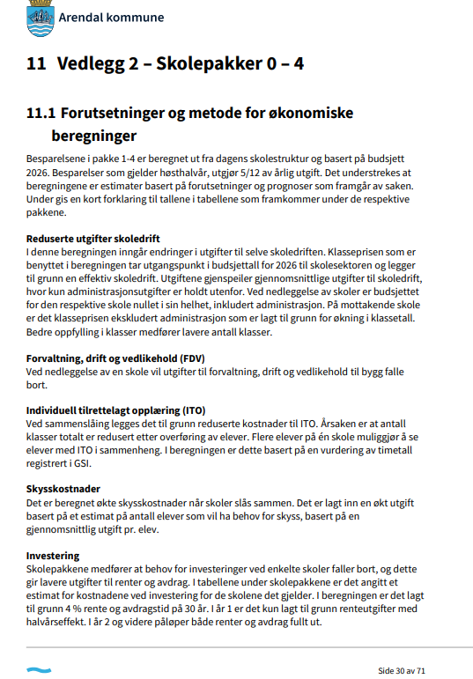

Skolepakke 2
Skolepakke 2

 |  | DEL 1 HØSTEN 2026 |  |  |  |  |  |  |  |  | DEL 2 HØSTEN 2027 |  |  |  |  |  |  |  |  |  |  |  | DEL 3 HØSTEN 2027
 | Ramme før endring skolestruktur | Nedleggelse Eydehavn og Nesheim | Klasseøkning Stuenes - B-trinn: 8 klasser | Redusert kostnader ITO | Reduksjon Barne- og familietjenesten og Kultur | Redusert FDV Nesheim og Eydehavn (Arendal Eiendom) | Årlig reduksjon renter og avdrag (finansområde) | Skoleskyss | Redusert behov for investering Nesheim |  | Nedleggelse Moltemyr | Redusert FDV - Moltemyr (Arendal Eiendom) | Klassereduksjon Birkenlund - U-trinn: 6 klasser | Klasseøkning Stinta - U-trinn: 9 klasser | Klassereduksjon Stinta - B-trinn: 13 Klasser | Klasseøkning Birkenlund, Myra og Strømmen - B-trinn: 17 klasser | Redusert kostnader ITO | Reduksjon Barne- og familietjenesten og Kultur | Årlig reduksjon renter og avdrag (finansområde) | Skoleskyss | Redusere behov for investering Moltemyr |  | Nedleggelse Sandnes | Klasseøkning Roligheden - B-trinn: 6 klasser | Reduseret FDV Sandnes skole (Arendal Eiendom) | Redusert kostnader ITO | Reduksjon Barne- og familietjenesten og Kultur | Årlig reduksjon renter og avdrag (finansområde) | Skoleskyss | Redusere behov for investering Sandnes
1-10 Birkenlund | 41,231,370 |  |  |  |  |  |  |  |  |  |  |  | -11,830,645 |  |  | 19,390,454 | -506,000 |  |  | 500,000
1-10 Asdal | 45,264,370
1-10 Stuenes | 45,924,575 |  | 11,932,587 | -600,000 |  |  |  | 800,000
1-10 Nedenes | 44,951,303
1-10 Stinta | 50,807,326 |  |  |  |  |  |  |  |  |  |  |  |  | 17,745,968 | -19,390,454 |  |  |  |  | 650,000
1-10 Roligheden | 49,214,004 |  |  |  |  |  |  |  |  |  |  |  |  |  |  |  |  |  |  |  |  |  |  | 8,949,441 |  | -640,000 |  |  | 1,200,000
1-10 Hisøy | 41,281,693 |  |  |  |  |  |  |  |  |  |  |  |  |  |  | 0
Eydehavn | 14,995,964 | -14,995,964 |  |  |  | -1,734,000 | -660,000 |  | 9,000,000
Flosta | 10,930,040
1-10 Moltemyr | 35,382,079 |  |  |  |  |  |  |  |  |  | -35,382,079 | -3,216,000 |  |  |  |  |  |  | -843,333 |  | 11,500,000
Myra | 20,539,807 |  |  |  |  |  |  |  |  |  |  |  |  |  |  | 2,983,147 | -200,000 |  |  | 250,000
Nesheim | 11,067,896 | -11,067,896 |  |  |  | -2,228,000 | -1,613,333 |  | 22,000,000
Rykene | 14,369,556
Sandnes | 17,741,466 |  |  |  |  |  |  |  |  |  |  |  |  |  |  |  |  |  |  |  |  |  | -17,741,466 |  | -2,084,000 |  |  | 916,667 |  | 12,500,000
Strømmen oppv. | 14,142,260 |  |  |  |  |  |  |  |  |  |  |  |  |  |  | 2,983,147 | -125,000 |  |  | 50,000
 |  | -26,063,860 | 11,932,587 | -600,000 | - | -3,962,000 | -2,273,333 | 800,000 | 31,000,000 | - | -35,382,079 | -3,216,000 | -11,830,645 | 17,745,968 | -19,390,454 | 25,356,748 | -831,000 | - | -843,333 | 1,450,000 | 11,500,000 | - | -17,741,466 | 8,949,441 | -2,084,000 | -640,000 | - | 916,667 | 1,200,000 | 12,500,000

 |  | Skolepakke 2 |  |  |  |  |  |  | 2026 | 2027 | 2028 | 2029
 |  | Del 1
 |  | Reduserte driftsutgifter |  |  |  |  |  |  | -5,888,030 | -14,131,273 | -14,131,273 | -14,131,273
 |  | Redusert FDV |  |  |  |  |  |  | -1,650,833 | -3,962,000 | -3,962,000 | -3,962,000
 |  | Reduserte utgifter til individuell tilrettelagt opplæring |  |  |  |  |  |  | -250,000 | -600,000 | -600,000 | -600,000
 |  | Økte skysskostnader |  |  |  |  |  |  | 333,333 | 800,000 | 800,000 | 800,000
 |  | Del 2
 |  | Reduserte driftsutgifter |  |  |  |  |  |  |  | -9,791,860 | -23,500,463 | -23,500,463
 |  | Redusert FDV |  |  |  |  |  |  |  | -1,340,000 | -3,216,000 | -3,216,000
 |  | Reduserte utgifter til individuell tilrettelagt opplæring |  |  |  |  |  |  |  | -346,250 | -831,000 | -831,000
 |  | Økte skysskostnader |  |  |  |  |  |  |  | 604,167 | 1,450,000 | 1,450,000
 |  | Del 3
 |  | Reduserte driftsutgifter |  |  |  |  |  |  |  | -3,663,344 | -8,792,026 | -8,792,026
 |  | Redusert FDV |  |  |  |  |  |  |  | -868,333 | -2,084,000 | -2,084,000
 |  | Reduserte utgifter til individuell tilrettelagt opplæring |  |  |  |  |  |  |  | -266,667 | -640,000 | -640,000
 |  | Økte skysskostnader |  |  |  |  |  |  |  | 500,000 | 1,200,000 | 1,200,000
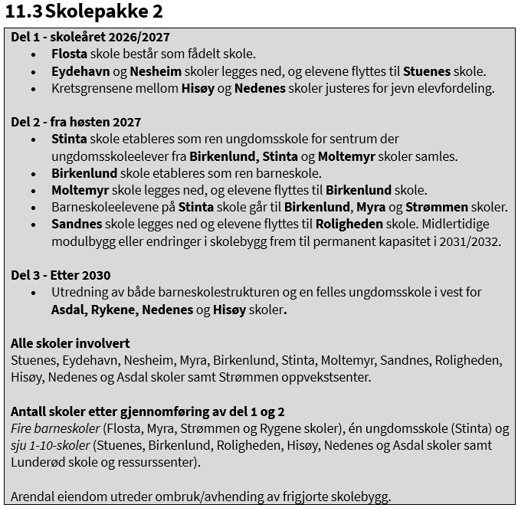
 |  | Sum reduksjon utgifter |  |  |  |  |  |  | -7,455,530 | -33,065,560 | -54,306,761 | -54,306,761

 |  | Skolepakke 2 |  |  |  |  |  |  | 2026 | 2027 | 2028 | 2029
 |  | Reduserte driftsutgifter |  |  |  |  |  |  | -5,888,030 | -27,586,476 | -46,423,761 | -46,423,761
 |  | Redusert FDV |  |  |  |  |  |  | -1,650,833 | -6,170,333 | -9,262,000 | -9,262,000
 |  | Reduserte utgifter til individuell tilrettelagt opplæring |  |  |  |  |  |  | -250,000 | -1,212,917 | -2,071,000 | -2,071,000
 |  | Økte skysskostnader |  |  |  |  |  |  | 333,333 | 1,904,167 | 3,450,000 | 3,450,000
 |  | Sum reduksjon utgifter |  |  |  |  |  |  | -7,455,530 | -33,065,560 | -54,306,761 | -54,306,761

 |  | Skolepakke 2 |  |  | Investering | Renter år 1 | Renter og avdrag år 2
 |  | Investering Nesheim |  |  | 22,000,000 | -440,000 | -1,613,333
 |  | Investering Eydehavn |  |  | 9,000,000 | -180,000 | -660,000
 |  | Investering Moltemyr |  |  | 11,500,000 | -230,000 | -843,333
 |  | Investering Sandnes |  |  | 12,500,000 | -250,000 | 916,667

 |  | Skolepakke 2 | 2026 | 2027 | 2028 | 2029
 |  | Del 1 - skoleåret 2026/2027
 |  | Reduserte utgifter skoledrift | -5,890 | -14,130 | -14,130 | -14,130
 |  | Reduserte utgifter forvaltning, drift og vedlikehold (FDV) | -1,650 | -3,960 | -3,960 | -3,960
 |  | Reduserte utgifter til individuell tilrettelagt opplæring (ITO) | -250 | -600 | -600 | -600
 |  | Økte skysskostnader | 330 | 800 | 800 | 800
 |  | Del 2 - fra høsten 2027
 |  | Reduserte utgifter skoledrift |  | -13,460 | -32,290 | -32,290
 |  | Reduserte utgifter forvaltning, drift og vedlikehold (FDV) |  | -2,210 | -5,300 | -5,300
 |  | Reduserte utgifter til individuell tilrettelagt opplæring (ITO) |  | -610 | -1,470 | -1,470
 |  | Økte skysskostnader |  | 1,100 | 2,650 | 2,650
 |  | Sum reduksjon utgifter | -7,460 | -33,070 | -54,300 | -54,300

 |  | Skolepakke 2 | 2026 | 2027 | 2028 | 2029
 |  | Reduserte utgifter skoledrift | -5,890 | -27,590 | -46,420 | -46,420
 |  | Reduserte utgifter forvaltning, drift og vedlikehold (FDV) | -1,650 | -6,170 | -9,260 | -9,260
 |  | Reduserte utgifter til individuell tilrettelagt opplæring (ITO) | -250 | -1,210 | -2,070 | -2,070
 |  | Økte skysskostnader | 330 | 1,900 | 3,450 | 3,450
 |  | Sum reduksjon utgifter | -7,460 | -33,070 | -54,300 | -54,300

 |  | Skolepakke 2 | Investering | Renter år 1 | Renter og avdrag år 2
 |  | Investering Nesheim | 22,000 | -440 | -1,610
 |  | Investering Eydehavn | 9,000 | -180 | -660
 |  | Investering Moltemyr | 11,500 | -230 | -840
 |  | Investering Sandnes | 12,500 | -250 | 920

 |  |  | 2026 | 2027 | 2028 | 2029
 | TlL DEL 1 | HOVE læringsarena | -5,000 | -10,000 | -10,000 | -10,000

